エビデンス
02_012_001

リクエスト | リスポンス

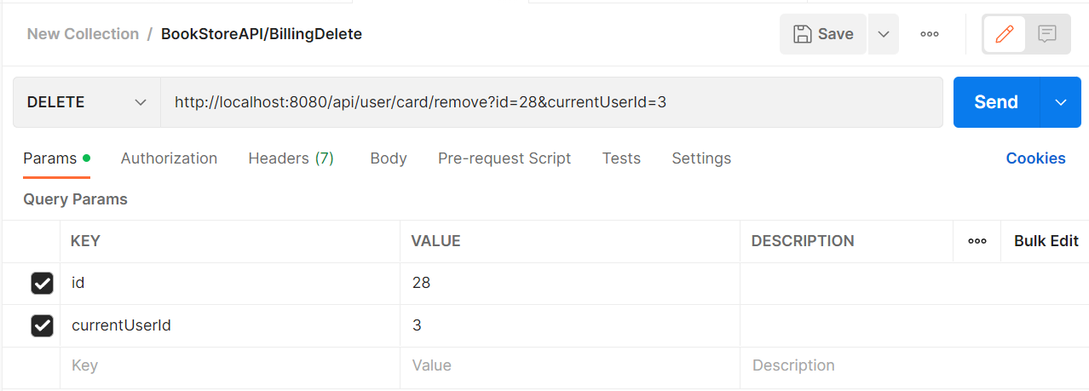

02_012_002

リクエスト | リスポンス

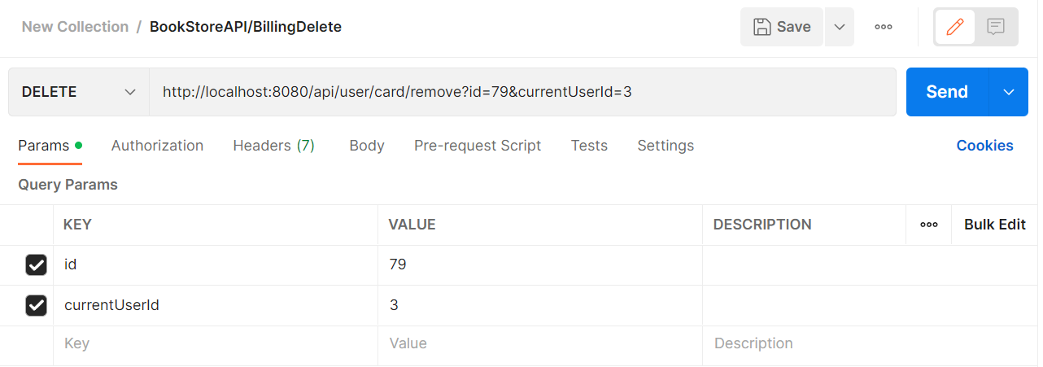
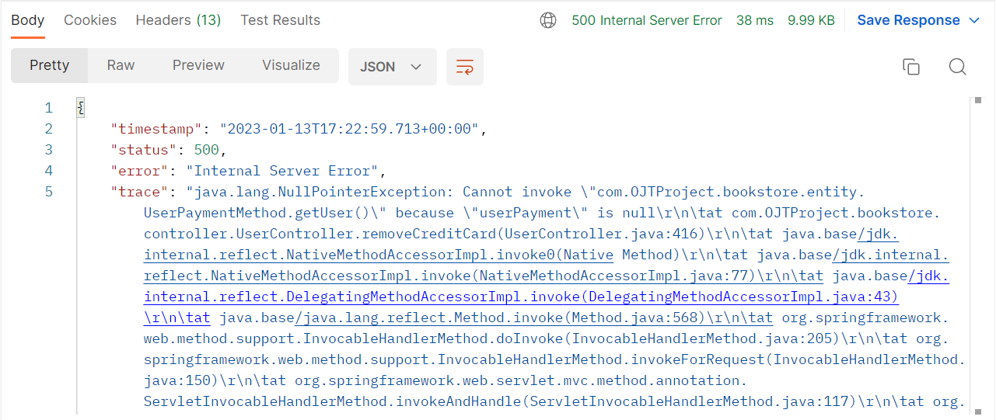

idが正しくないこと

02_012_003

リクエスト | リスポンス

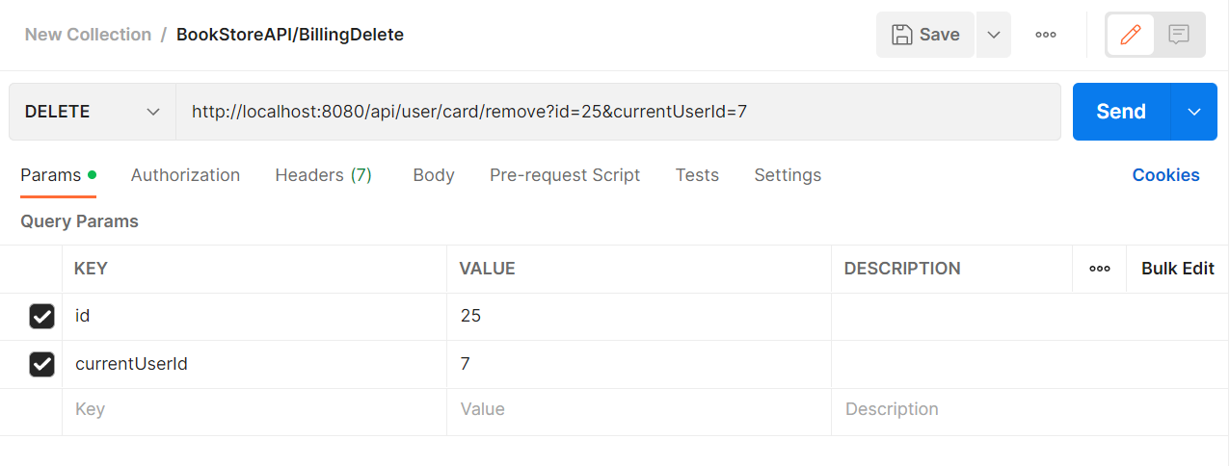
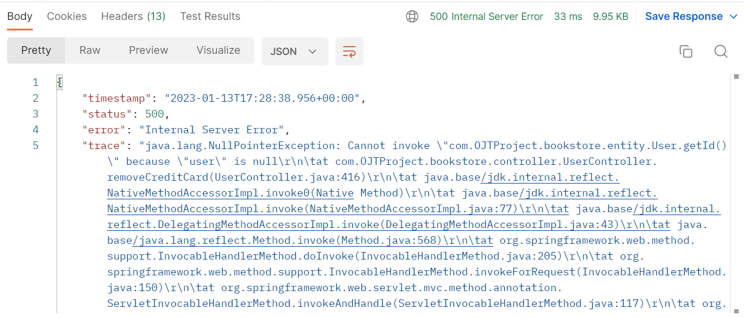

currentUserIdが存在しないこと

